Aria primaria(NO PLOT)
Locale | Descrizione | Area | Volume | Persone progetto | Coeff. affollamento UNI | Riduz. Per categoria diversa da E1 | Persone UNI | Coeff. aria esterna UNI | Rinnovi/ora | Mandata minima aria est UNI | Percentuale aria rinnovo UTA | Mandata minima aria da CDZ | Mandata minima aria est progetto

 |  | m2 | m3 | n |  | % | n |  | mc/h*pax | mc/h | % | mc/h | mc/h
E001 | MATERIAL RECEIVING LINK CORRIDOR | 238.5 | 644.0 | 0 |  | 60 | 0 |  | 0.0 | 0 | 13% | 0 | 6,470

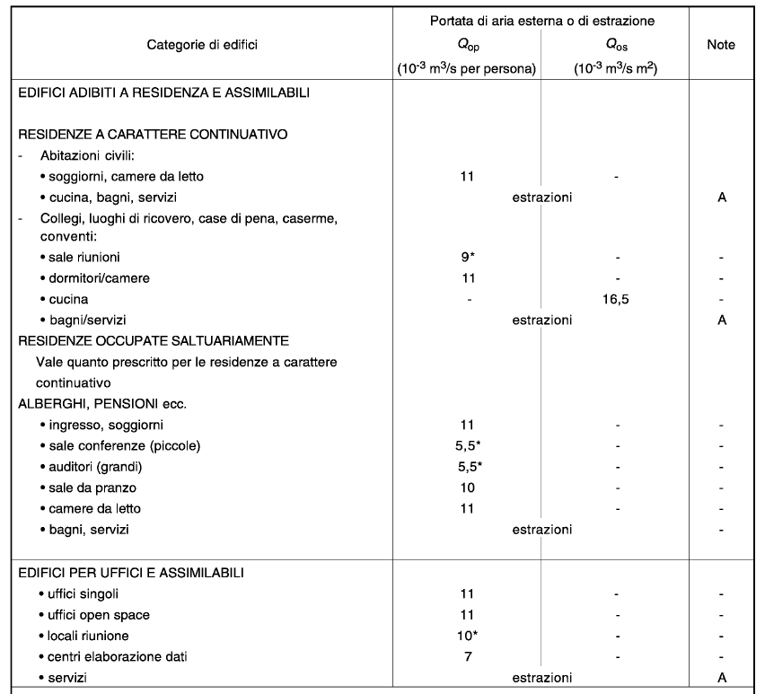
A001 | ENTRANCE | 18.5 | 96.3 | 0 |  | 60 | 0 |  | 0.0 | 0 | 13% | 0 | 560
A002 | HANDLING AREA | 366.1 | 1,903.9 | 10 | 0.08 | 60 | 18 | 7 | 25.2 | 260 | 13% | 1,944 | 8,890
A101 | FILTER AGAINST FIRE | 8.9 | 24.0 | 0 |  | 60 | 0 |  | 0.0 | 0 | 13% | 0 | 380
A102 | AIRLOCK VT | 5.9 | 15.9 | 0 |  | 60 | 0 |  | 0.0 | 0 | 13% | 0 | 260
A103 | CORRIDOR | 23.4 | 63.1 | 0 |  | 60 | 0 |  | 0.0 | 0 | 13% | 0 | 950
0428 | PREDISPOSITION TO DS | 63.8 | 172.3 | 0 |  | 60 | 0 |  | 0.0 | 0 | 13% | 0 | 520
0437 | REVAMPING SAMPLING ON LINE (FUTURO) | 43.5 | 130.5 | 0 |  | 60 | 0 |  | 0.0 | 0 | 13% | 0 | 400
1278 | REVAMPING PASSAGEWAY (FUTURO) | 52.6 | 157.7 | 0 |  | 60 | 0 |  | 0.0 | 0 | 13% | 0 | 480
1373 | REVAMPING CALIBRATION AREA (FUTURO) | 70.3 | 210.8 | 0 |  | 60 | 0 |  | 0.0 | 0 | 13% | 0 | 640

A104 | MALE CHANGING ROOM | 18.4 | 49.6 | 7 | 0.60 | 60 | 7 | 11 | 39.6 | 280 | 100% | 280 | 350
A105 | MALE WC | 23.0 | 62.1 | 0 |  | 60 | 0 |  | 0.0 | 0 | 100% | 0 | 500
A106 | FEMALE WC | 23.0 | 62.1 | 0 |  | 60 | 0 |  | 0.0 | 0 | 100% | 0 | 500
A107 | FEMALE CHANGING ROOM | 26.0 | 70.2 | 10 | 0.60 | 60 | 10 | 11 | 39.6 | 400 | 100% | 400 | 500
A110 | SUPERVISOR ROOM | 7.0 | 18.9 | 1 | 0.06 | 60 | 1 | 11 | 39.6 | 40 | 100% | 40 | 250
A109 | UPS ROOM | 6.0 | 16.2 | 0 |  | 60 | 0 |  | 0.0 | 0 | 100% | 0 | 100

E002 | LOGISTIC AIRLOCK OUT | 24.5 | 66.2 | 0 |  | 60 | 0 |  | 0.0 | 0 | 56% | 0 | 1,000
E003 | LOGISTIC AIRLOCK IN | 4.6 | 11.0 | 0 |  | 60 | 0 |  | 0.0 | 0 | 56% | 0 | 500

0605/0311 | WAREHOUSE NORTH SIDE / CORRIDOR | 682.0 | 2,046.0 | 1 | 0.08 | 60 | 33 | 7 | 25.2 | 30 | 3% | 1,013 | 6,220
0606 | NO BETA AREA CORRIDOR | 228.0 | 769.5 | 0 |  | 60 | 0 |  | 0.0 | 0 | 3% | 0 | 4,510
0615 | WASTE MATERIAL EXIT | 24.3 | 87.5 | 0 |  | 60 | 0 |  | 0.0 | 0 | 3% | 0 | 520

B001 | DS STORAGE | 37.2 | 100.4 | 0 |  | 60 | 0 |  | 0.0 | 0 | 100% | 0 | 310
B002 | CHECK ROOM/AIRLOCK | 18.0 | 48.6 | 1 | 0.06 | 60 | 1 | 11 | 39.6 | 40 | 100% | 40 | 670
B003 | RECEIVING | 13.0 | 35.1 | 0 |  | 60 | 0 |  | 0.0 | 0 | 100% | 0 | 300

